Лист1
 | Нумерація | Номер в РедМайні | Опис | Детальний опис | Скрін-шот | Статус
MUMIDIS | 1 | 2811 | Museum, нова сутність, модель та контроллер | Створення записів в таблиці музеїв Редагування записів в таблиці музеїв Видалення записів з таблиці музеїв Показати один запис з таблиці музеїв по ідентифікатору Показати один запис з таблиці музеїв по псевдоніму Показати всі записи з таблиці музеїв Завантаження зображень до таблиці музеїв Зв'язок з таблицею тегів всі до всіх | 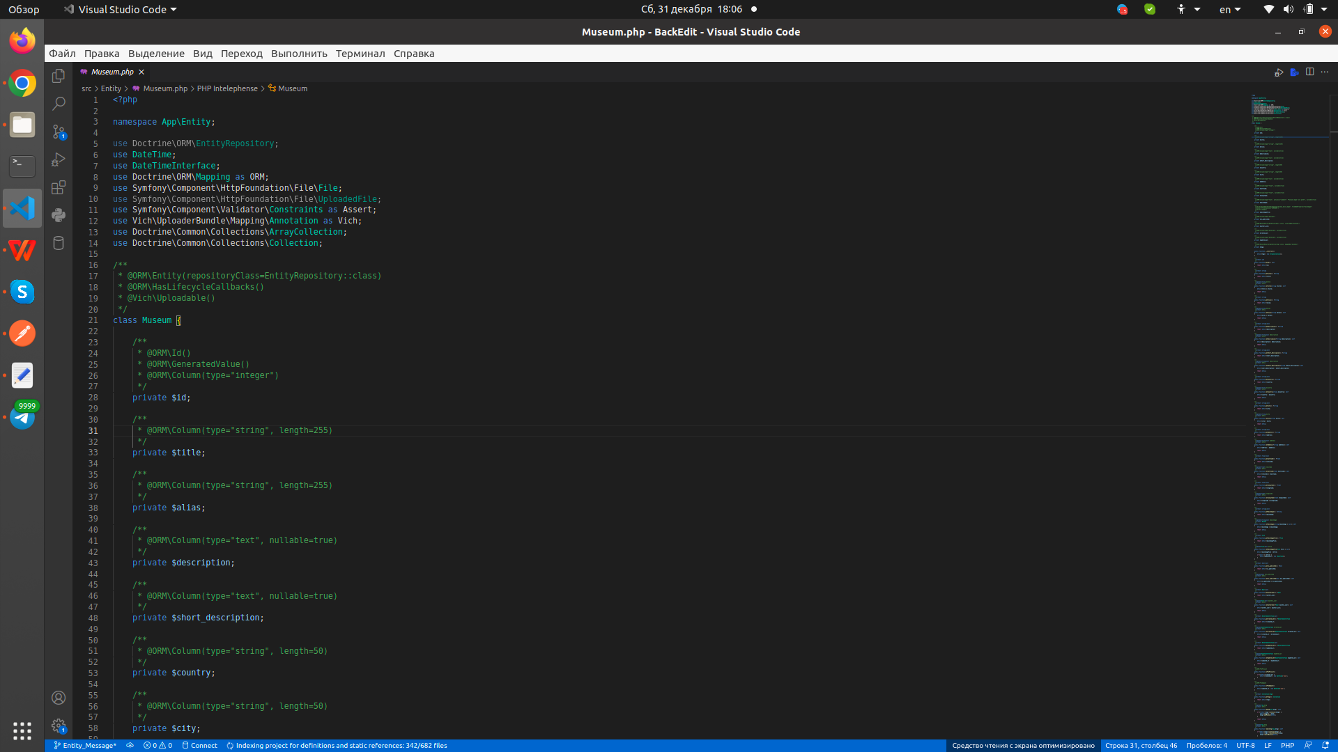 | зроблено
MUMIDIS | 2 | 2854 | Сутність та контроллер для об'єктів | Створення записів в таблиці об'єктів Редагування записів в таблиці об'єктів Видалення записів з таблиці об'єктів Показати один запис з таблиці об'єктів по ідентифікатору Показати всі записи з таблиці об'єктів Показати всі об'єкти зв'язані з ідентифікатором локації Завантаження зображень до таблиці об'єктів Зв'язок з таблицями локації, будівлі, кімнати всі до одного | 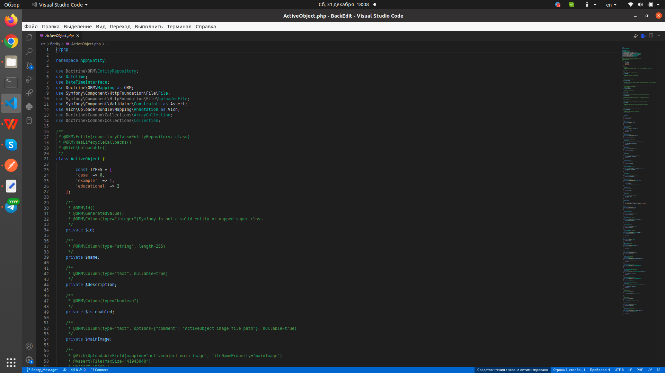 | зроблено
MUMIDIS | 3 | 2867 | getUserScore, поля псевдоніму для локацій та ін. | Показати кількість балів з таблиці користувача Показати один запис з таблиці локації по псевдоніму Показати один запис з таблиці будівлі по псевдоніму Показати один запис з таблиці кімнат по псевдоніму Забезпечення анонімного доступу оминаючи авторизацію для цих методів | 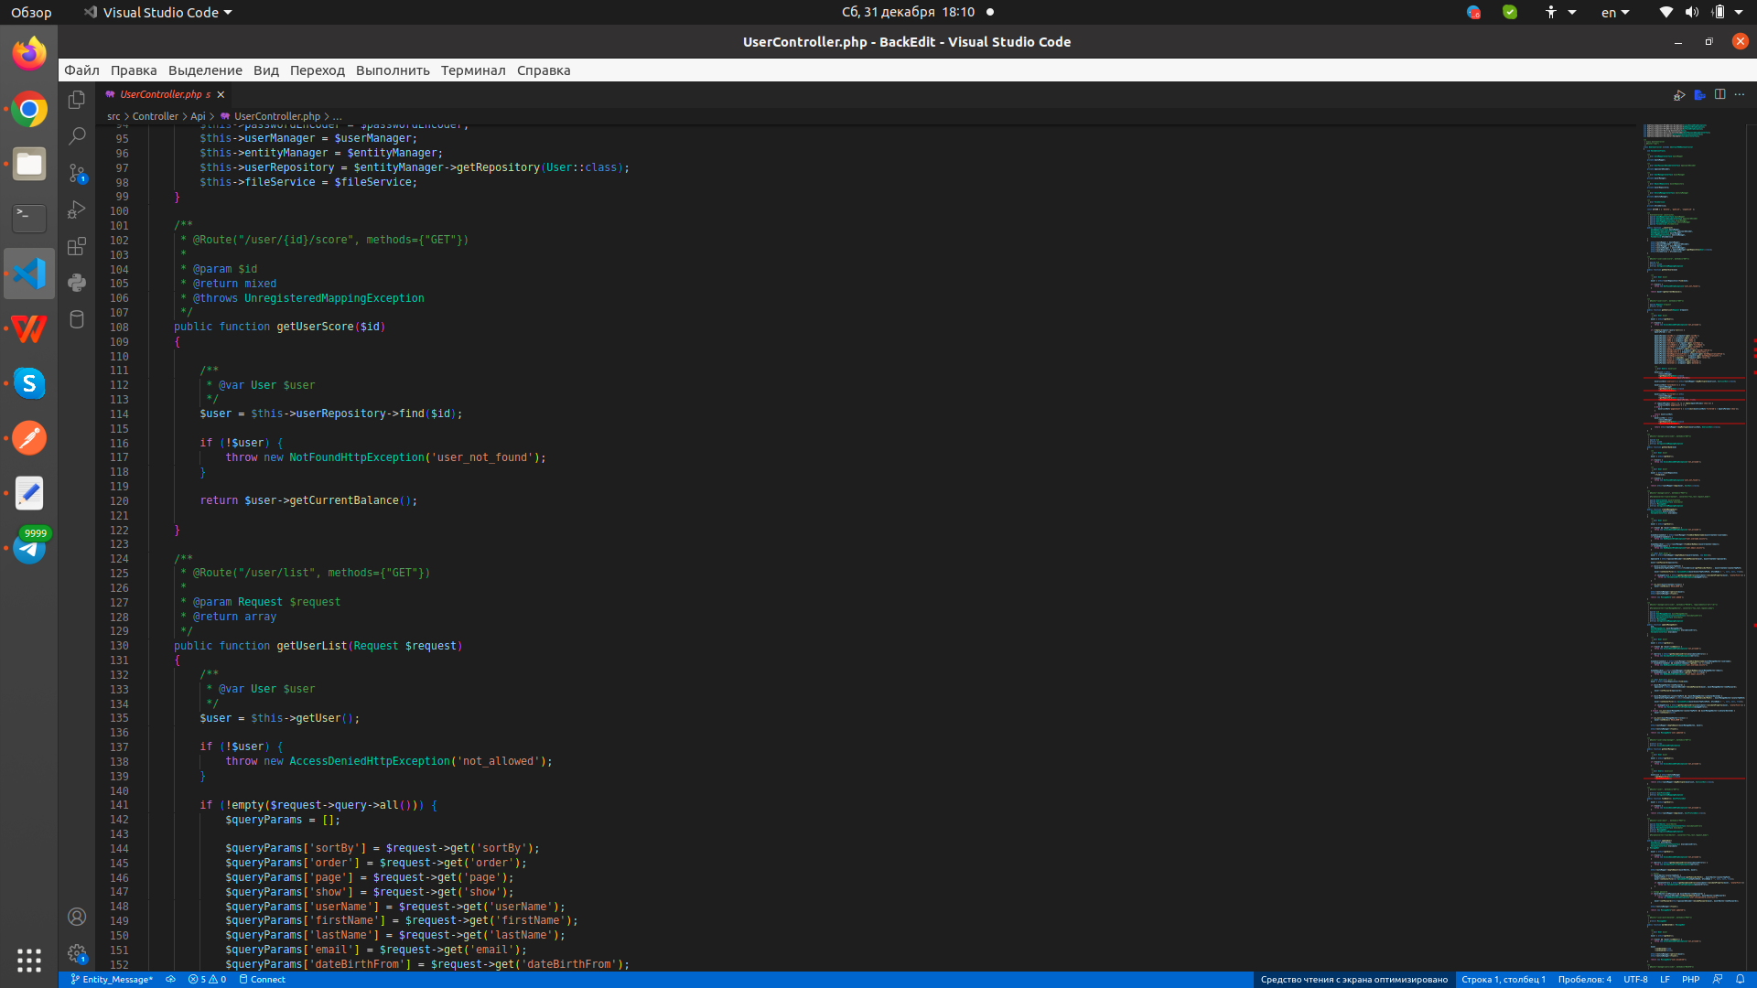 | зроблено
MUMIDIS | 4 | 2790 | Імпорт та експорт товарів магазину | Створення записів в таблиці продуктів відповідно до записів в завантаженному файлі для конкретного магазину, формати файлів для імпорту csv, json, xlsx, xls, xml Масове завантаження та розподіл зображень для кожного із записів по ідентифікатору в таблиці продуктів по конкретному магазину з zip файлу Запис в файл наявних позицій продуктів по конкретному магазину формати файлів для експорту csv, json, xlsx, xls, xml | 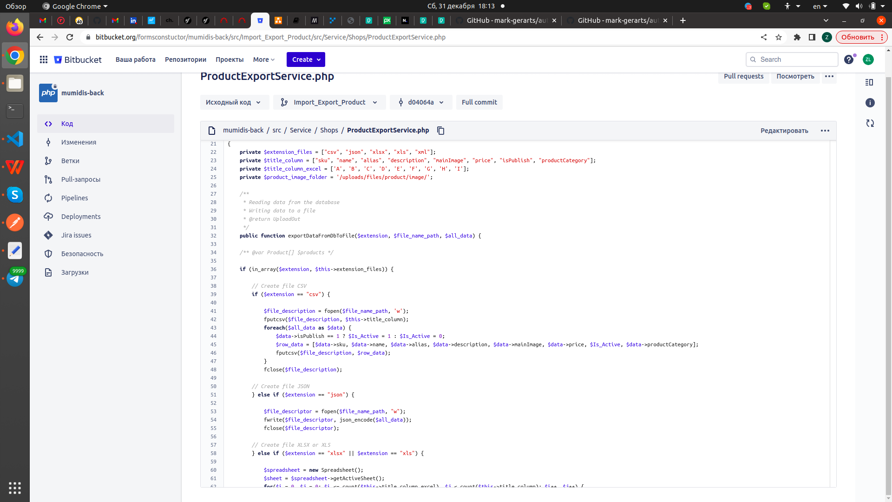 | зроблено
MUMIDIS | 5 | 2913 | Нові ендпоінти для масових дій з матеріалами | Масові дії для музеїв та статтей Масове видалення музеїв та статтей по переданим ідентифікаторам Масова публікація музеїв та статтей по переданим ідентифікаторам Масове зняття публікації музеїв та статтей по переданим ідентифікаторам | 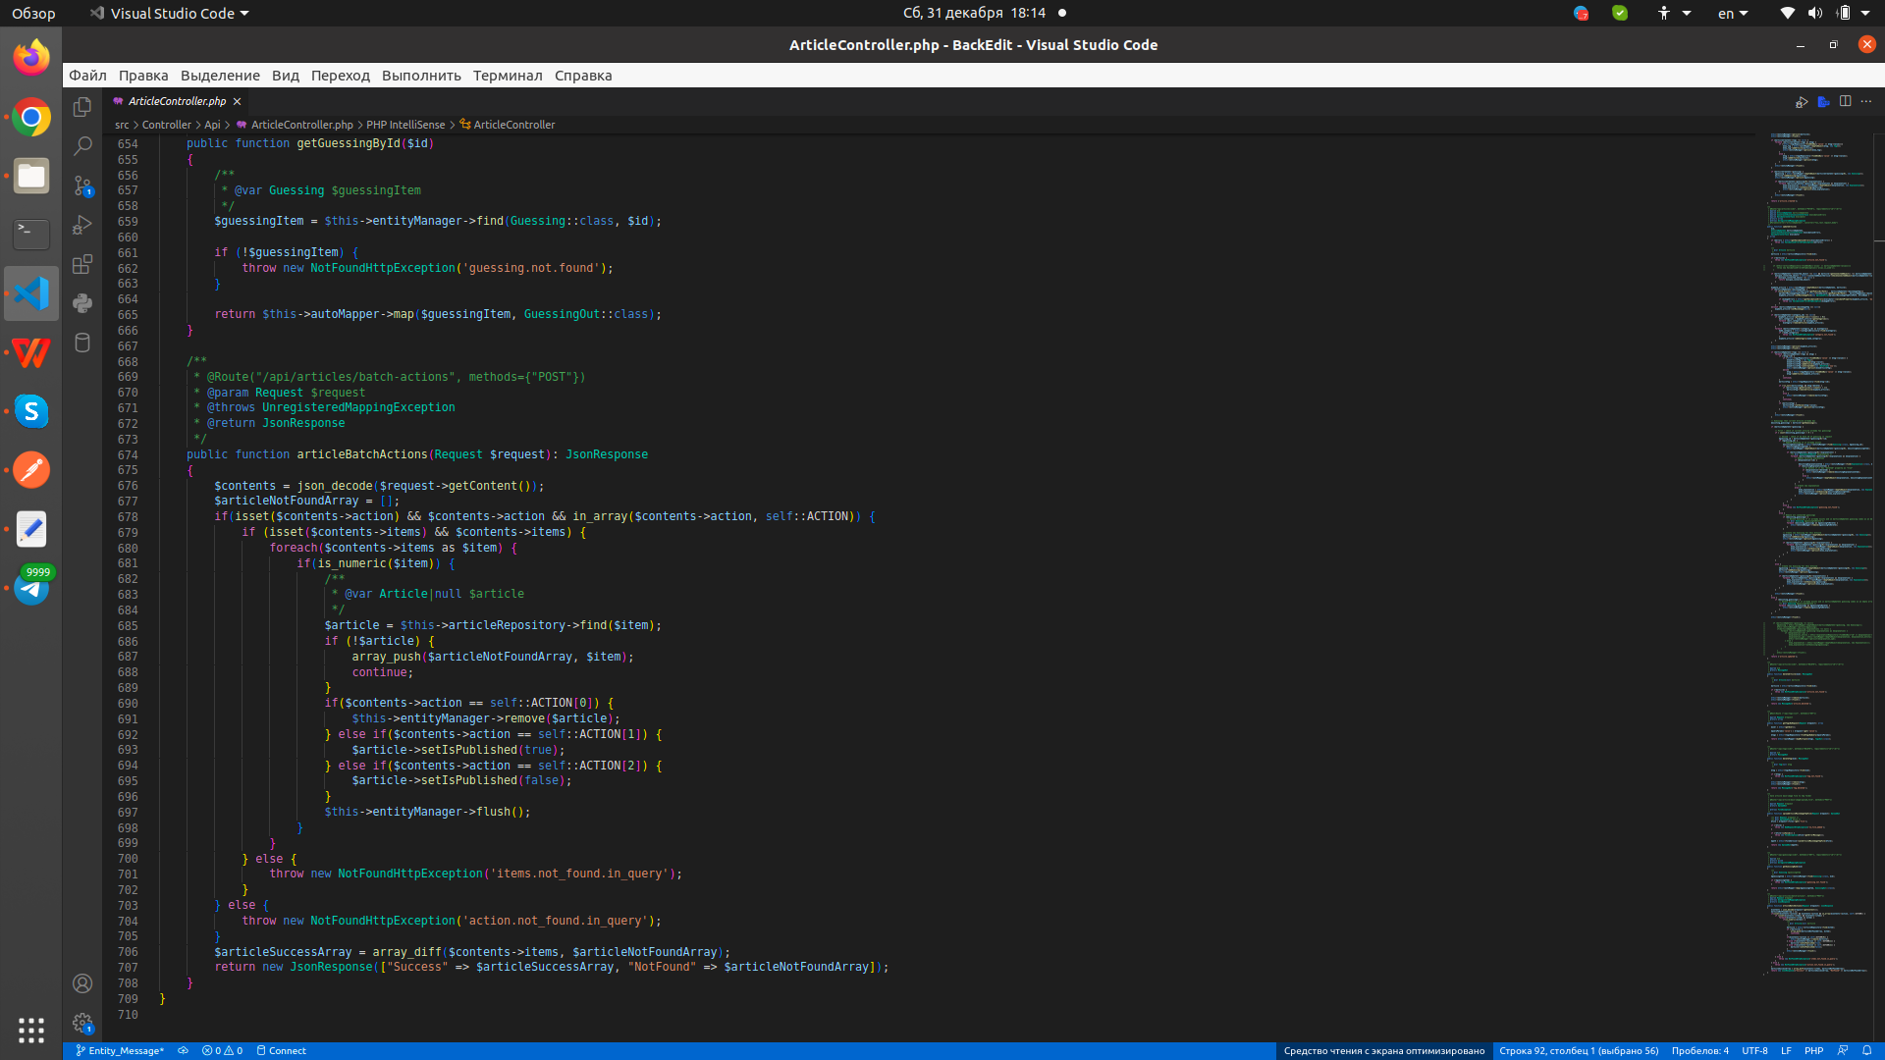 | зроблено
MUMIDIS | 6 | 2916 | Масові дії з іншими сутностями системи | Масові дії для продуктів, кімнат, будівель, FAQ item та користувачів Масове видалення продуктів, кімнат, будівель, FAQ item та користувачів по переданим ідентифікаторам Масова публікація продуктів, кімнат, будівель, FAQ item та користувачів по переданим ідентифікаторам Масове зняття публікації продуктів, кімнат, будівель, FAQ item та користувачів по переданим ідентифікаторам | 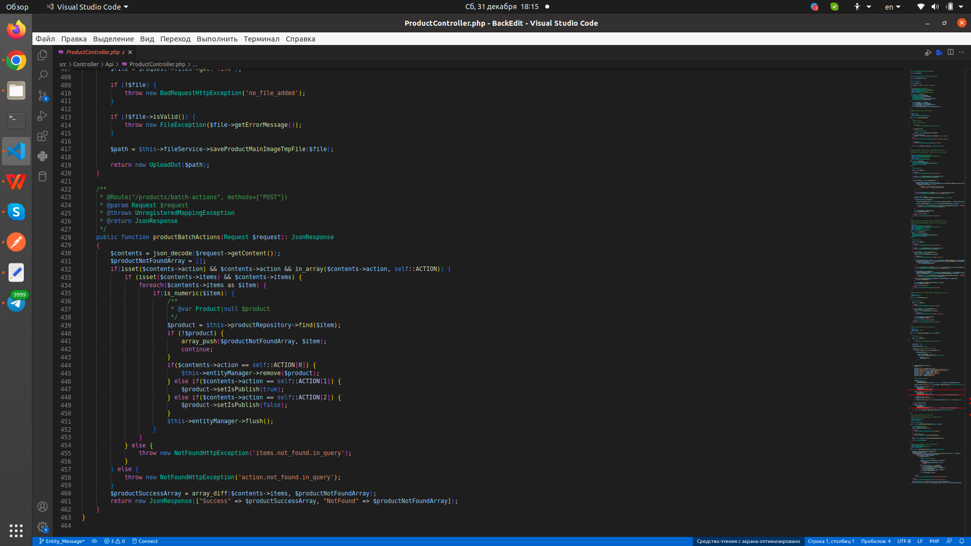 | зроблено
MUMIDIS | 7 | 2922 | ResourceType і Resourse, нові сутності та контроллери для них | Створення записів в таблицях ресурсів та типу ресурсів Редагування записів в таблицях ресурсів та типу ресурсів Видалення записів з таблиць ресурсів та типу ресурсів Показати один запис з таблиць ресурсів та типу ресурсів по ідентифікатору Показати всі записи з таблиці типу ресурсів Показати всі ресурси зв'язані з ідентифікатором користувача Зв'язок таблиці типу ресурсів з таблицею ресурсів всі до одного Зв'язок таблиці типу ресурсів з таблицею користувачів всі до одного Сортування вихідних результатів | 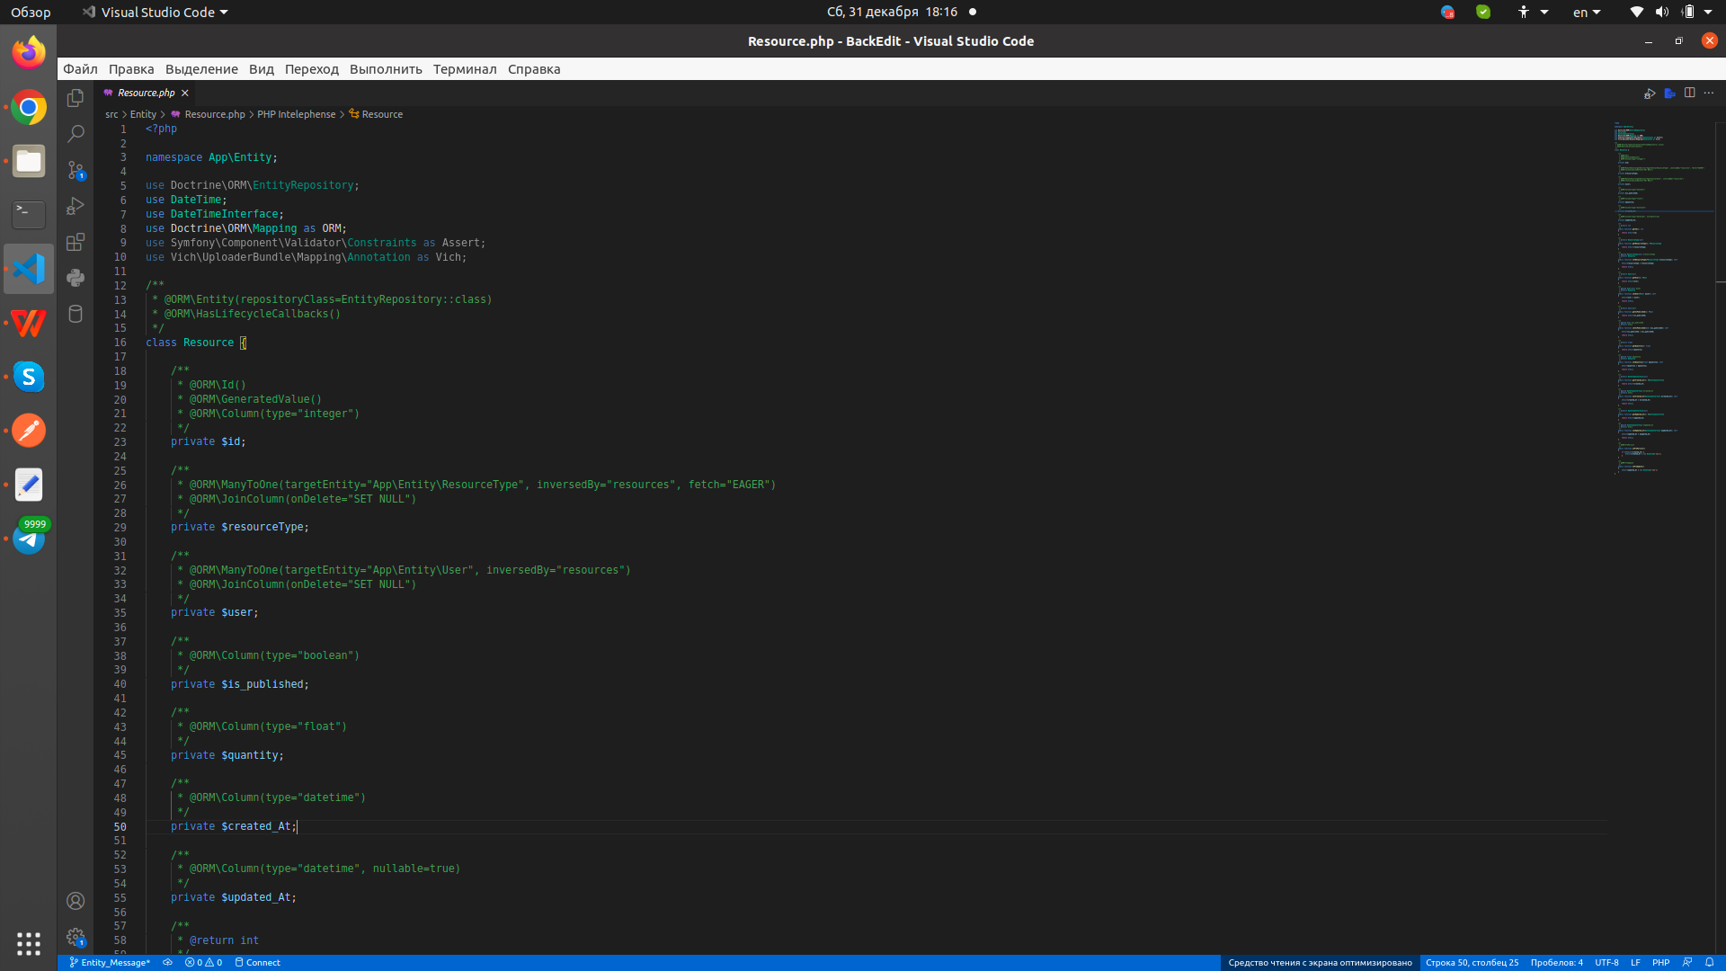 | зроблено
MUMIDIS | 8 | 2924 | Message та MessageLog | Створення записів в таблицях повідомлень та логів повідомлень Редагування записів в таблицях повідомлень та логів повідомлень Видалення записів з таблиць повідомлень та логів повідомлень Показати один запис з таблиць повідомлень та логів повідомлень по ідентифікатору Показати всі записи з таблиці повідомленнь Показати всі логі повідомлень зв'язані з ідентифікатором користувача Сортування вихідних результатів | 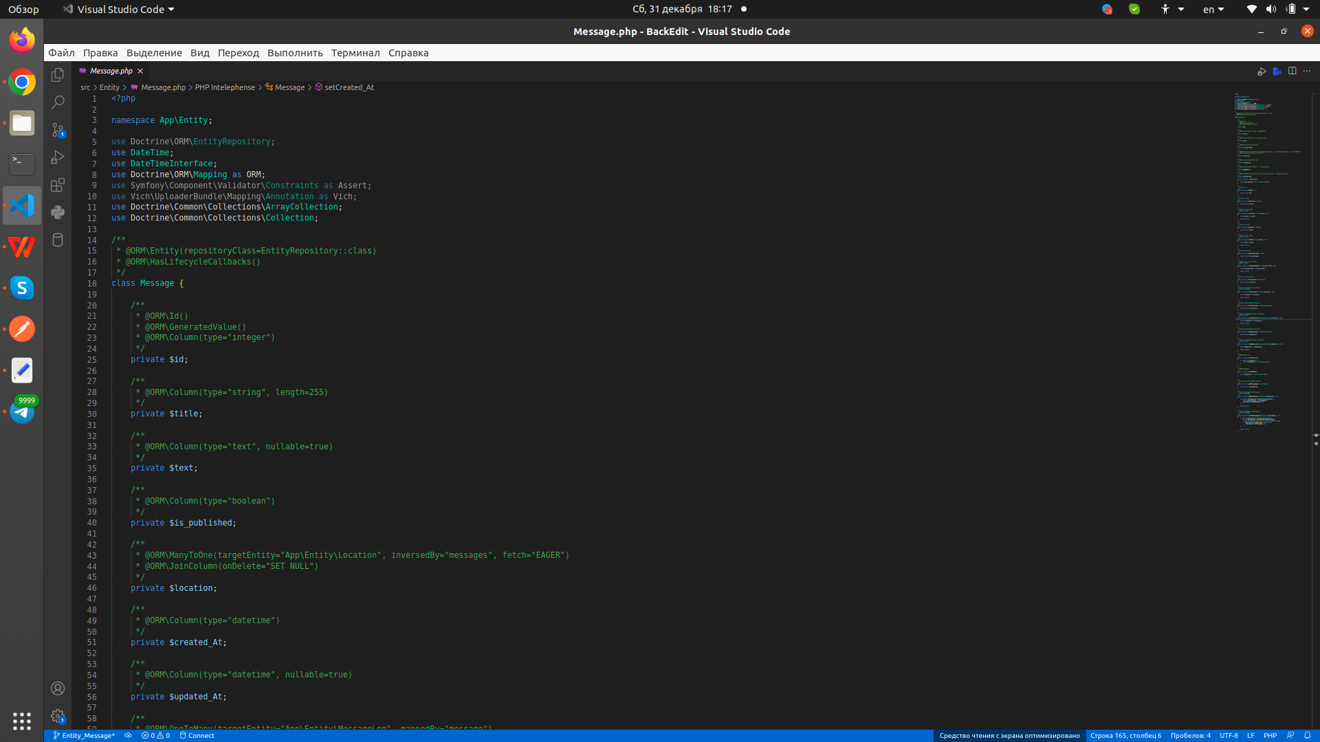 | зроблено
MUMIDIS | 10 | 2925 | Корегування повідомлень | Масові дії для ресурсів та повідомлень Масове видалення ресурсів та повідомлень по переданим ідентифікаторам Масова публікація ресурсів та повідомлень по переданим ідентифікаторам Масове зняття публікації ресурсів та повідомлень по переданим ідентифікаторам | 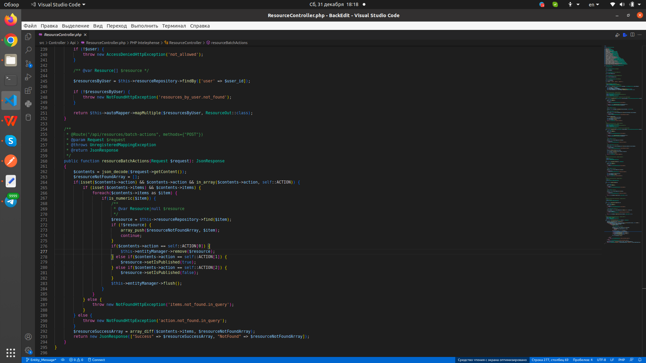 | зроблено
MUMIDIS | 11 | Skype повідомлення від 13.12.2022 06:58 | Статистичні дані | Показати кількість замовлень для данного магазину за кожен день з фільтрами по даті Показати кількість замовлень у всій системі за день з фільтрами по даті Показати співвідношення кількості замовлень для кожного із статусів замовлення та їх відсоток від загальної кількості для данного магазину з фільтрами по даті Показати узагальнену інформацію по всім замовленням в системі з виключним доступом суперадміна з фільтрами по даті Показати кількість та співвідношення кількостей замовлень для різних магазинів з виключним доступом суперадміна з фільтрами по даті Показати загальну виручку та співвідношення в відсотках виручки для різних магазинів за вказаний період з виключним доступом суперадміна з фільтрами по даті | 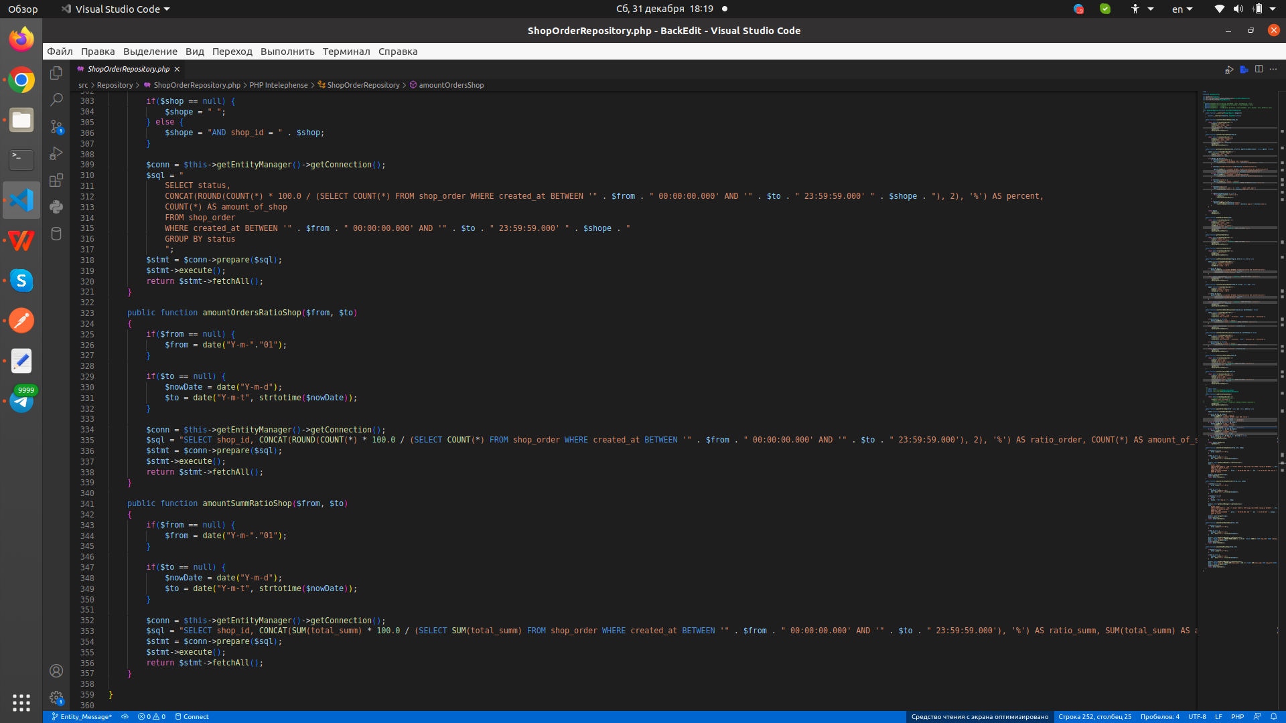 | зроблено
Forms Constructor (uTrigg) | 12 | 2896 | Form revisions | Фіксація стану форми, відносно її варіцій Можливість взаємодії з формою старішого зразку з валідними для неї полями, а також фіксація полей та відповідей для конкретної варіації форми Показати всі віріації форми для данної форми Масово створити варіації форм для перданих ідентифікаторів форм Показати повні дані про віріацію форми з котрою зв'язана данна відповідь паредана по ідентифікатору Зв'язок варіації з батьківською формою всі до одного | 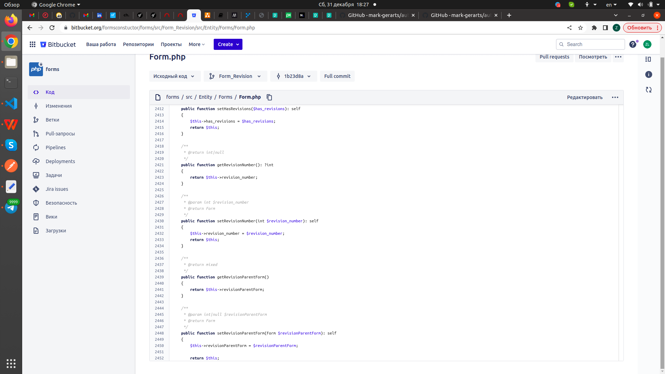 | зроблено
Forms Constructor (uTrigg) | 13 | 2927 | Бібліотеки для роботи зі стоковими картинками | Підключення зовнішнього API pexels.com і pixabay.com для пошуку зображень за допомомогою фильтрів по ключовим словам, темам, парараметрам та ін. | 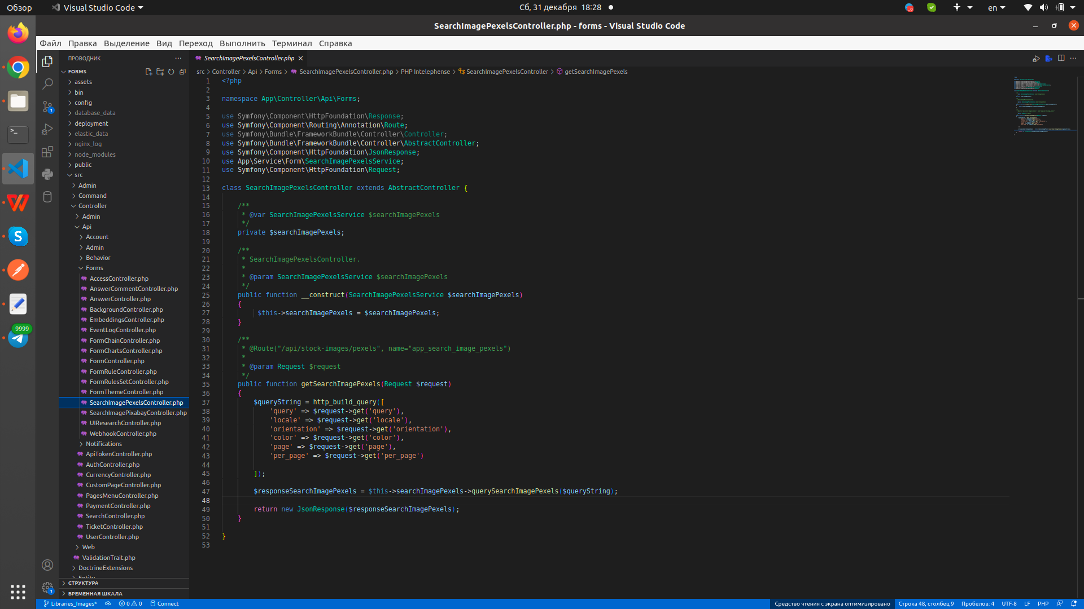 | зроблено

 |  |  |  | Освоїв роботу з фреймворком symfony 3, 4, 5, 6 Освоїв роботу з об'єктно-орієнтовним програмуванням В PHP Освоїв роботу з twig Освоїв роботу з MVC модельлю Освоїв роботу з пакетним менеджером composer 2+ Освоїв роботу з git Освоїв роботу з програмою docker Освоїв роботу з зв'язками між таблицями та СУБД postgres Освоїв роботу з програмою postmen Освоїв роботу з API Освоїв роботу з терміналом Освоїв роботу з ubuntu Освоїв роботу з комерційними проектами Освоїв роботу з власним часом та раціональністю його використання Освоїв роботу з власними сильними та слабкими сторонами Освоїв роботу з колективом та взаємодію з тімлідом менеджером |  | вивчено

